（参考）システム構成例
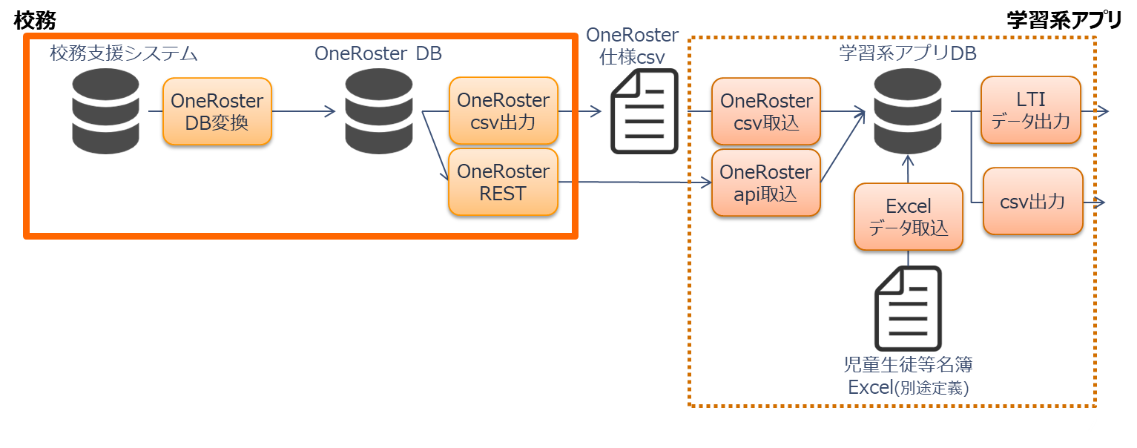
■ 想定システム構成例

(参考）OneRoster v.1.2データモデル
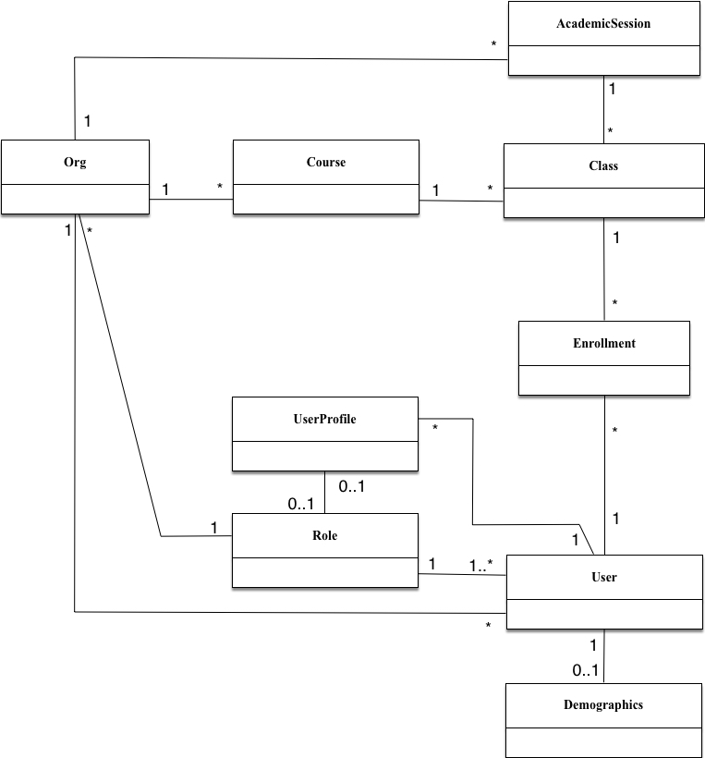

Course
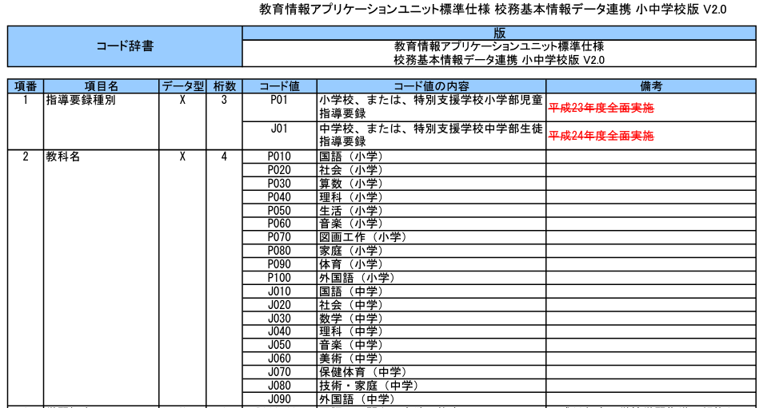
courses.csv
No | OneRoster仕様 |  |  |  | csv項目定義 (v.1.2)
 | データ属性名 | 和訳案 | 多重度 | 備考 | 日本語項目名 | 項目名 | 必須 | 備考
2 | sourcedId | ソースID | 1 | (GUID) | ソースID | sourcedId | ○ | GUIDで自動採番
3 | status | ステータス | 0か1 | active tobedeleted * Delta方式サポート時のみ必須 | ステータス | status | ＊ | Delta(差分)方式で出力する場合のみ出力 「tobedeleted」：削除対象 例）過去年度または削除済のデータの場合 「active」：有効 例）上記以外の場合
4 | dateLastModified | 最終更新日 | 0か1 | 最終更新日(ISO8601形式/UTC) 例:2018-04-23T18:25:43.511Z * Delta方式サポート時のみ必須 | 更新日時 | dateLastModified | ＊ | Delta(差分)方式で出力する際に条件にする日時 例）コース情報を、校務支援システム内に保持していなければ、データ連携処理の最終実行日時 例）csvが出力された日時
5 | schoolYear | 年度 | 0か1 | 年度の期間ID(AcademicSession) | 年度SourcedId | schoolYearSourcedId |  | 対象年度の【AcademicSession.SourcedId】
6 | title | 課程名 | 1 | 例：化学 | 課程名 | title | ○ | コースが識別できる名称を任意に設定。 例）学籍クラスの場合は、 【AcademicSession.Title】＋「ホームルーム」 授業に関するクラスの場合は、 【AcademicSession.Title】＋教科名
7 | courseCode | 課程コード | 1 | 例：CHEM101 | 課程コード | courseCode |  | 空文字("")固定。
8 | grades | 学年 | 0～多 | CEDS(*1)で定義された学年データ | 学年 | grades |  | 学年が設定されるコースの場合は、APPLICで定義されたコード「学年」（下記 参考①） ※ 義務教育学校、中等教育学校等には、小中学校、高等学校の学年コードを用いる。
9 | org | 組織 | 0か1 | 組織ID | 団体SourcedId | orgSourcedId | ○ | 対象団体の【Org.SourcedId】
10 | subjects | 教科 | 0～多 | 表示用の教科名 | 科目名 | subjects |  | 教科を指定する場合は、APPLICで定義されたコード「教科」のコードの内容（下記 参考②） APPLICで未定義の教科は、任意の文字列。 ※文科省のデータ標準が決まり次第、切り替える可能性あり
11 | subjectCodes | 教科コード | 0～多 | SCED (*2)で定義された教科コード | 科目コード | subjectCodes |  | 教科を指定する場合は、APPLICで定義されたコード「教科」 （下記 参考②） APPLICで未定義の教科は、項目自体を記載しない。 ※文科省のデータ標準が決まり次第、切り替える可能性あり

 | 参考①）APPLIC 学年コード
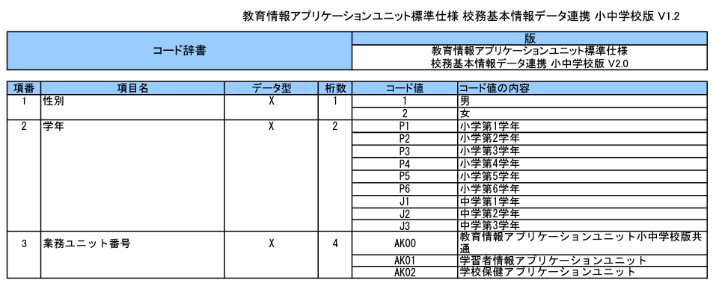

 | 参考②）APPLIC 教科コード

